한글
주 간 식 단 표
 |  | 2019-07-08 | 2019-07-09 | 2019-07-10 | 2019-07-11 | 2019-07-12
중식 | A코너 (4,000원) | 생채비빔밥 | 집곡밥 | 잡곡밥 | 잡곡밥 | [5,000원] 기가 퐉퐉! -초복-
 |  | 달걀프라이&약고추장 | 경상도식쇠고깃국 | 대구알탕 | 들깨미역국
 |  | 미소된장국 | 마약계란 | 삼색계란찜 | 두부강정
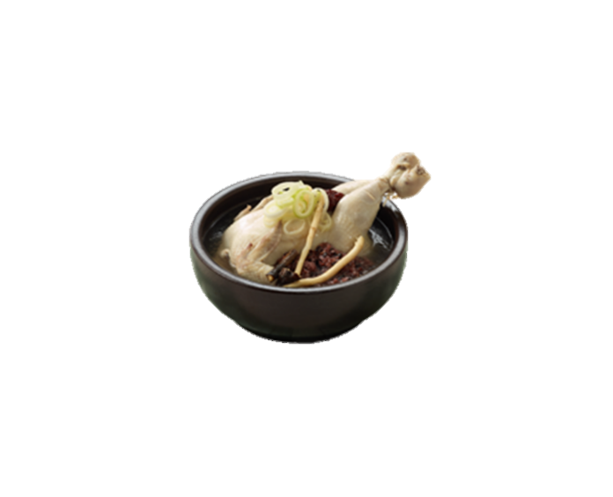
 |  | 꿀탕수육 | 소세지전&케찹 | 떡갈비조림 | 감자시래기지짐이
 |  | 포기김치 | 모듬견과류조림 | 마카로니샐러드 | 치커리유자청무침
 |  | 요구르트 | 포기김치 | 포기김치 | 포기김치
 | B코너 (4,500원) | 크림스프 |  |  |  | 백미밥
 |  | 백미밥 | 추가밥 | 추가밥 | 새우미니메밀소바 | 반계탕
 |  | 순살치킨까스 | 김치말이국수 | 니가가락국수&양념장 | 치즈김치볶음밥 | 새콤비빔면
NEW
 |  | 매콤콩나물찜 | 단무지무침 | 빨간교동어묵 | 달걀프라이&김가루 | 채소장아찌/포기김치
 |  | 감자튀김&케찹 | 카스테라꽈배기 | 치킨너겟&머스타드 | 그린샐러드 | 얼린요구르트
 |  | 포기김치 | 얼린쿨피스 | 단무지 | 포기김치
 | 음료 | 누룽지탕/망고쥬스 | 누룽지탕/아이스코코아 | 누룽지탕/유자차 | 누룽지탕/식혜 | 누룽지탕/포도쥬스
석식 | B코너 (4,500원) |  |  | 추가밥 |  | 우동국물
 |  | 백미밥 | <비벼먹는참치김치찌개> | 우동국물 | 추가밥 | 치킨너겟카레라이스
 |  | 치즈안동찜닭 | 백미밥 | 카불면 | 찹쌀누룽지나가사끼짬뽕 | 달걀프라이
 |  | 맛살겨자냉채 | 달걀프라이&김가루 | 달걀프라이 | 데리야끼타코야키 | 설탕핫도그&스윗칠리S
 |  | 모듬견과류조림 | 미니돈까스 | 감자튀김&케찹 | 단무지무침 | 그린샐러드
 |  | 포기김치 | 열무겉절이 | 포기김치 | 포기김치 | 포기김치
 |  | 4,500원 | 4,500원 | 4,500원 | 4,500원 | 4,500원
 | * 위 식단은 현지 식자재 사정상 변경될 수 있습니다.
 | * 원산지 표시는 일일메뉴표에 기재돼 있습니다.
 | * 잔반을 줄이시면 식단이 더욱 풍성해집니다 : )

영문
Weekly Menu
 |  | 2019-07-08 | 2019-07-09 | 2019-07-10 | 2019-07-11 | 2019-07-12
중식 | A코너 (4,000원) | Vegetables Bibimbap | Muti-grain Rice | Muti-grain Rice | Muti-grain Rice | [5,000won] Cheer up! -Chobok-
 |  | Fried Egg&hot pepper paste | Spicy Beef Soup | Spicy Fish Roe Soup | Sea Mustard Soup
 |  | Miso Soup | Soy Sauce Braised Eggs | Steamed Eggs | Fried Bean Curd
 |  | Sweet and Sour Pork | Sausage Pancake | Grilled Pork Patties | Dried Radish Greens Stew
 |  | Frozen Yogurt | Glazed Nuts | Macaroni Salad | Seasoned Chicory
 |  | Kimchi | Kimchi | Kimchi | Kimchi
 | B코너 (4,500원) | Cream Soup |  |  | Mini Shrimp | Rice
 |  | Rice | Additional Rice | Additional Rice | Buckwheat Noodles | Half Chicken Soup
 |  | Chicken Cutlet | Cold Kimchi Noodles | Korean Noodles | Kimchi Fried Rice | Spicy Noodles
NEW
 |  | Steamed Bean Sprouts | Pickled Radish | Fish Cake Skewers | Fried Egg&Chopped Seaweed | Pickled Vegetabls/Kimchi
 |  | Fried Potato&Ketchup | Twisted Bread Stick | Chicken Nugget&Mustard | Green Salad | Frozen Yogurt
 |  | Kimchi | Frozen Juice | Pickled Radish | Kimchi
 | 음료 | Scorched Rice Soup/Mango juice | Scorched Rice Soup/Ice Cocoa | Scorched Rice Soup/Mango juice | Scorched Rice Soup/Apple juice | Scorched Rice Soup/Sweet Rice Punch
석식 | B코너 (4,500원) |  |  | Additional Rice | Additional Rice | Udon Soup
 |  | Rice | <Mixed Kimchi Stew> | Udon Soup | Nagasaki Spicy Seafood | Chicken Curry Rice
 |  | Cheese Andong Jjimdak | Rice | Pork Curry Udon | Noodle Soup | Fried Eggs
 |  | Chilled Crabmeat Salad | Fried Egg&Seaweed Powder | Fried Egg | Teriyaki Tacoyaki | Hotdog&Ketchup
 |  | Sugar Glazed Nuts | Mini Pork Cutlet | Fried Potato&Ketchup | Pickled Radish | Green Salad
 |  | Radish Kimchi | Seasoend Young Radish | Kimchi | Kimchi | Kimchi
 |  | 4,500원 | 4,500원 | 4,500원 | 4,500원 | 4,500원
 | * The above diet is subject to change due to lacal food ingredient.
 | * Country of origin is listed in the daily menu table.
 | * Reducing the amount of food discarded will make the diet richer.

